Estadísticas
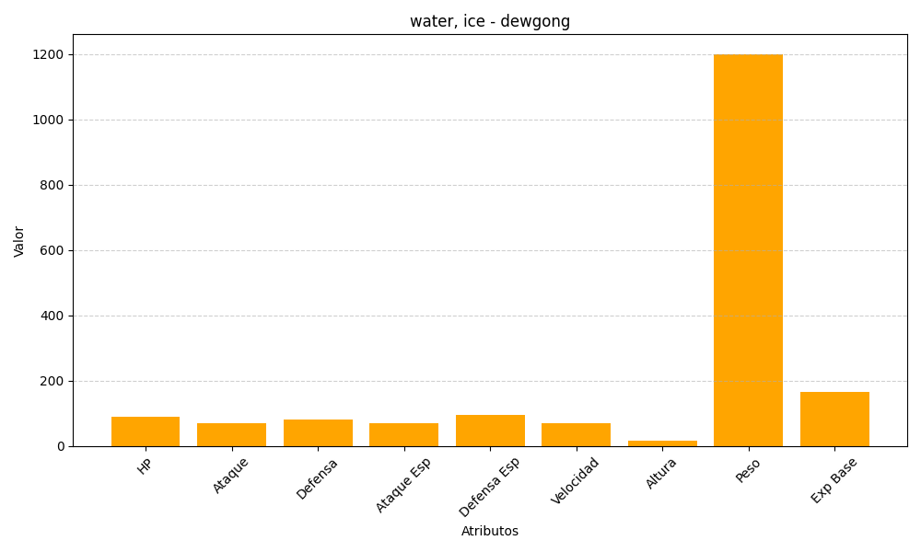
ID | Nombre | Tipo | HP | Ataque | Defensa | Ataque Especial | Defensa Especial | Velocidad | Altura | Peso | Experiencia Base
87 | dewgong | water, ice | 90 | 70 | 80 | 70 | 95 | 70 | 17 | 1200 | 166

